грудь
№ | группа мышц | альтернатива | Название упражнения | коментарий |  | № тренировки
1 | круглые, широчайшие, задний пучок дельт (больше верх спины) | 1 | Блочный за спину |  |  | 1
2 | широчайшая, круглая(приводит лопатки),низ трапеции, ромбовидная (больше низ спины) | 1 | Блочный тяга к груди | корпус прямо без наклона, можно немного пакачиваться(когда тянем отклоняемся немного назад, пркатически незаметно,естественно), руки до конца не выпримлять, локти смотрят вниз паралельно корпусу,приводить их через стороны, бицепс стараться не напрягать, в конечной точкеобязательно свести лапаточки
3 | широчайшая,ромбовидная,низ трапеции | 2 | Тяга нижнего блока | колени чють согнуты,поясничка, чуть прогнута(именно чуть!!), в процессе тяги голову не отпускать смотрит в перед, при выполнении корпус практически не двигается( допустим маятник 2-3 градса,чтобы отключить бицепс), не создавать раслабленное состояние( ненужно тянуться в перед))
4 |  | 2 | Тяга нижнего блока поочередно
5 | трапеции | 2 | Тяга верхнего блока v- образно
6 | трапецевидные, разгибатели |  | тяга цепей | стараться чтобы сжимало
7 |  |  | пулловер | два шага от блока,накланяем туловище в низ,спина прямая с естественным прогибом, подтягивание прямых рук к туловещу, не подымать выше головы, логти маленько вывернуты в стороны(вверх), когда в низ смотрять локти,то потключается трицепс
8 |  | 2 | Тяга рукояди в кроссовере одной рукой сидя
9 |  | 2 | Тяга рукояди в кроссовере одной рукой стоя
10 |  |  | Шраги
11 |  | 1 | Подтягивания в гравитроне | с меньшим весом делается в конце как добвание
12 |  | 1 | Pull Down | "Мы не сгибаем руки, а отпускаем локти, включать руки минимально", "Спину не выключаем, (не создаем положение в котором можем хоть сколько просидеть) т.е. руки до конца не выпримляем", "голову не опускаем, чуть выше смотрим"
13 |  | 2 | Т - тяга с упором хват широкий
14 |  | 2 | Тяга гантелей в наклоне одной рукой | голова смоттрит вперет, маятник, большое опускание в низ не нужно
15 |  | 2 | Тяга штанги в наклоне | руки чуть шире ширины плеч, ноги на ширине плеч,голова поднята, смотрит вперед. Прогнуться почти паралелно полу(че мниже тем большезадействуется спина, но больше устает поясница)гриф чуть выше колен или ниже, небольшой маятник, когда приводим вверх, корпус немного поднимается, ноги чуть выпримляем, когда опускаем, ноги соответственно сгибаем. Поднимаем к пояснице, гриф проходит вдоль ног, чтобы предплечья были перпендикулярны корпусу, а плечевой сустав паралельно корпусу
16 |  | 2 | Гребля одной рукой хват узкий
17 |  | 2 | Гребля 2 руками хват широкий
18 |  | 2 | Гребля обратная хват обратный, по середине, между ручками
19 | трапецевидные, разгибатели |  | Полустановая
20 |  | 2 | гребляхват широкий 1ой рукой
21 |  | 2 | Гребля двумя хват узкий
22 |  |  | v - образная тяга кроссовер к подборотку | встали прямо, сначало подымаев вверхплечи затем руки, кисти, натягиваем до подбородка.
23 |  | 2 | Гребля обратная хват узкий

 | основное |  | делаем в начале так как энергозатратное
 | вспомогательные |  | делаются в конце или в качестве разминки
 | добивание
 | заливающие |  | вес делается меньше чем если бы в середине(можно обсалюттно любое упражнение с малым весом)
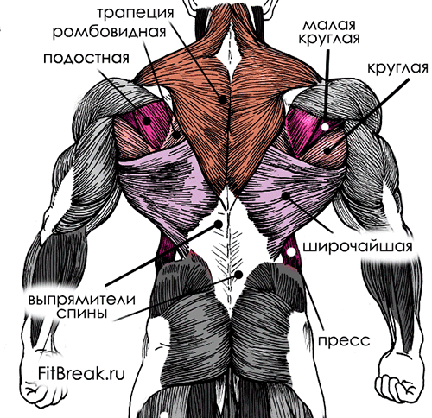
 |  |  |  | тяга с ферху через сторону(разгибание плеча) | ширина | 1
 |  |  |  | тяга к себе(приведение плча) | толщина | 2

 |  |  |  | пример альтернативы
 |  |  |  | жим нагами - приседы в гаге
 |  |  |  | тяга с верху - тяга к поясу
 |  |  |  | тяга блока сидя к животу - кребля

